Mindmap
Trên các web và ứng dụng khác nhau (Cốc cốc, GG, trên đt,...)
Kiểm tra màu sắc ảnh, độ sáng và background ảnh
Ảnh người, vật,...
Góc nghiêng ảnh (45,90,trái, phải,...)

Ảnh chibi,3d, hoạt hình,..
Kiểm tra bức ảnh không phải muỗi
Kiểm tra bức ảnh có 2 con muỗi
Kiểm tra bức ảnh số người dùng và tải lên cùng lúc
Con muỗi

Dung lượng ảnh (<=4096MB)
Kiểm tra bức ảnh muỗi có bộ phận muỗi khác
Bộ phận
Kiểm tra độ tin cậy của bức ảnh
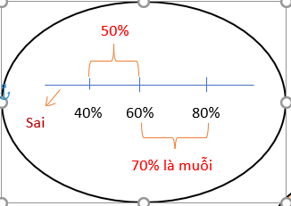

Loại muỗi
Độ phân giải ảnh
Đưa file zip, rar,...
Advance
Simple
Chân, đầu bụng, cánh,...

Khác nhau
Giống nhau
Đưa nhiều ảnh
Đưa 1 ảnh
180,320,720,1080,2048Hz,...

